상품제안서
나오 무선 고속충전 터치무드등시계 | 상품코드: S37111

 |  |  |  |  |  |  | 02-713-8555 | www.synergygift.co.kr
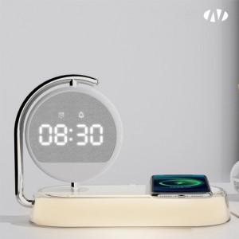 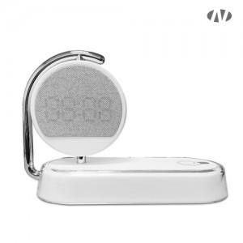 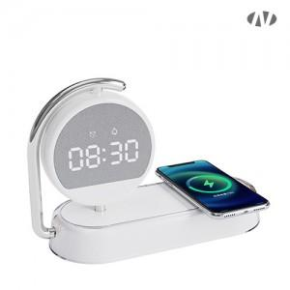

【상세/제작정보】 | [인쇄가능 최대사이즈]<br>레이저인쇄<br>충전패드부분 : 가로 50mm x 세로 50mm<br>시계 뒷면 : 가로 35mm x 세로 25mm

【인쇄/포장옵션】 | 레이저, DTF[UV스티커] / 포장지포장

【공급단가】 | 수량 | 20~ | 50~ | 100~ | 300~ | 500~
*VAT별도 | 단가 | 23,310원 | 21,930원 | 21,240원 | 20,200원 | 19,510원

【상품 URL】 | https://www.synergygift.co.kr:443/src/goods_detail.php?gdno=37111

